Hoja1
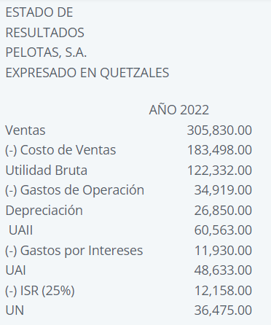

 | AÑO 2022 |  | AÑO 2023
Ventas | Q305,830.00 | 100% | Q325,000.00
(-) Costos de Ventas | Q183,498.00 | 60% | Q195,000.00
Utilidad Bruta | Q122,332.00 | 40% | Q130,000.00
(-) Gastos de Operación | Q34,919.00 | 11% | Q34,919.00
Depreciación | Q26,850.00 | 9% | Q26,850.00
UAII | Q60,563.00 | 20% | Q68,231.00

x
Interés de la deuda | 12% | anual
Deuda a Largo Plazo | Q3,000,000.00
Acciones | 800,000
Valor Expansión | Q4,000,000.00
Impuestos | 25%

ALTERNATIVA 1
Interés de la deuda | 14% | anual

ALTERNATIVA 2
Tasa de rendimiento acciones preferentes | 12%

ALTERNATIVA 3
Precio por acción común | Q16.00
Cantidad de acciones nuevas | 250,000

 | ALTERNATIVA 1 | ALTERNATIVA 2 | ALTERNATIVA 3
EBIT = UAII | Q1,500,000.00 | Q1,500,000.00 | Q1,500,000.00
(-) Intereses | Q920,000.00 | Q360,000.00 | Q360,000.00
UAI | Q580,000.00 | Q1,140,000.00 | Q1,140,000.00
(-) Impuestos | Q145,000.00 | Q285,000.00 | Q285,000.00
UN | Q435,000.00 | Q855,000.00 | Q855,000.00
(-) Dividendos Preferentes | Q- | Q480,000.00 | Q-
UDAC | Q435,000.00 | Q375,000.00 | Q855,000.00

EPS (UPA) | Q0.54 | Q0.47 | Q0.81
PE Financiero | Q920,000.00 | Q1,000,000.00 | Q360,000.00
b)

GAF | 2.6 | 3.0 | 1.3

$$UAII=Intereses+\frac{Dividendo Preferente}{1 −Tasa Fiscal}$$

Hoja4
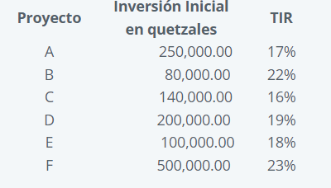
 |  | Proyecto | Inversión Inicial | TIR | Inversión Acumulada
 |  | F | Q500,000.00 | 23% | Q500,000.00
 |  | B | Q80,000.00 | 22% | Q580,000.00
 |  | D | Q200,000.00 | 19% | Q780,000.00
 |  | E | Q100,000.00 | 18% | Q880,000.00
 |  | A | Q250,000.00 | 17% | Q1,130,000.00
 |  | C | Q140,000.00 | 16% | Q1,270,000.00

Tabla con coordenadas
X | Y
Q- | 23.00%
Q500,000.00 | 23.00%
Q500,000.00 | 22.00%
Q580,000.00 | 22.00%
Q580,000.00 | 19.00%
Q780,000.00 | 19.00%
Q780,000.00 | 18.00%
Q880,000.00 | 18.00%
Q880,000.00 | 17.00%
Q1,130,000.00 | 17.00%
Q1,130,000.00 | 16%
Q1,270,000.00 | 16%

X | Y
Q- | 18.00%
Q800,000.00 | 18.00%

